Hoja1
PRODUCCIONES DEKORARTE SAS
NIT. 900,645,501-1
TEL 467 4072
Proyecto: El bolero de rubén . Supervisor: Anthony Gonzalez .. Departamento: Utileria . Responsable: Andres Barón .
No. | IMAGEN | DESCRIPCION | ESTADO | # | VALOR | ANOTACIONES | Columna1
1 | 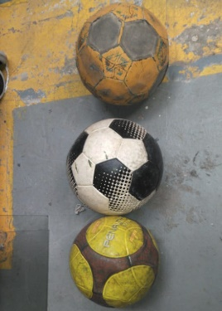 | Balones | Bueno | 3 | - | -
2 | 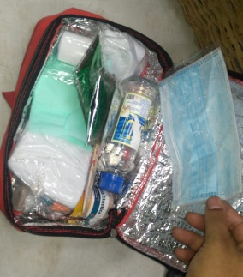 | Botiquín | Perfecto | 1 | - | Contenido Variado. (Consumible)
3 | 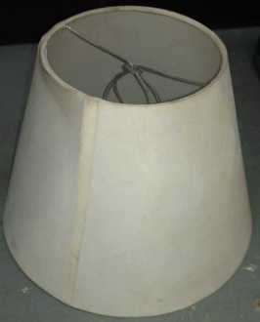 | Caperuza | Bueno | 1 | - | -
4 | 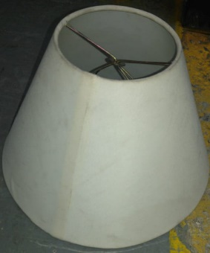 | Caperuza | Bueno | 1 | - | -
5 | 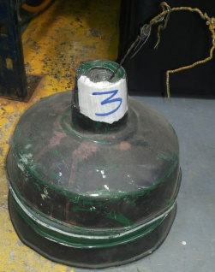 | Caperuzas metalicas | Regular | 3 | - | -
6 |  | Celulares Dummies | Bueno | 4 | - | -
7 | 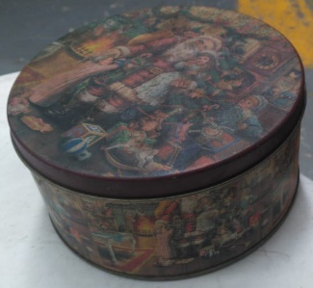 | Cofre metalico | Bueno | 1 | - | -
8 | 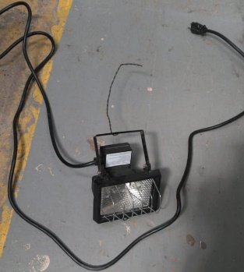 | Foco | Perfecto | 1 | - | 100% funcional | ✓
9 |  | Fonendos | Regular | 2 | - | Uno inservible
10 |  | Hacha | Bueno | 1 | - | -
11 |  | Lampara | Regular | 1 | - | - | ✓
12 | 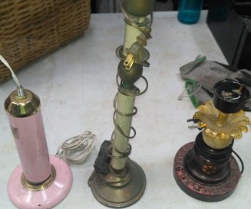 | Lamparas | Bueno | 3 | - | -
13 | 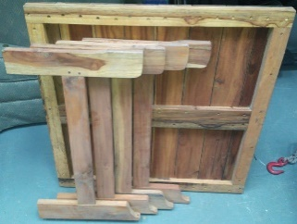 | Mesa plegable de madera | Perfecto | 1 | - | -
14 | 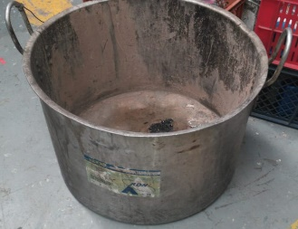 | Olla | Regular | 1 | - | -
15 | 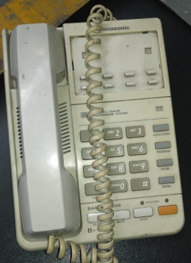 | Telefono fijo | Bueno | 1 | - | -

